Data
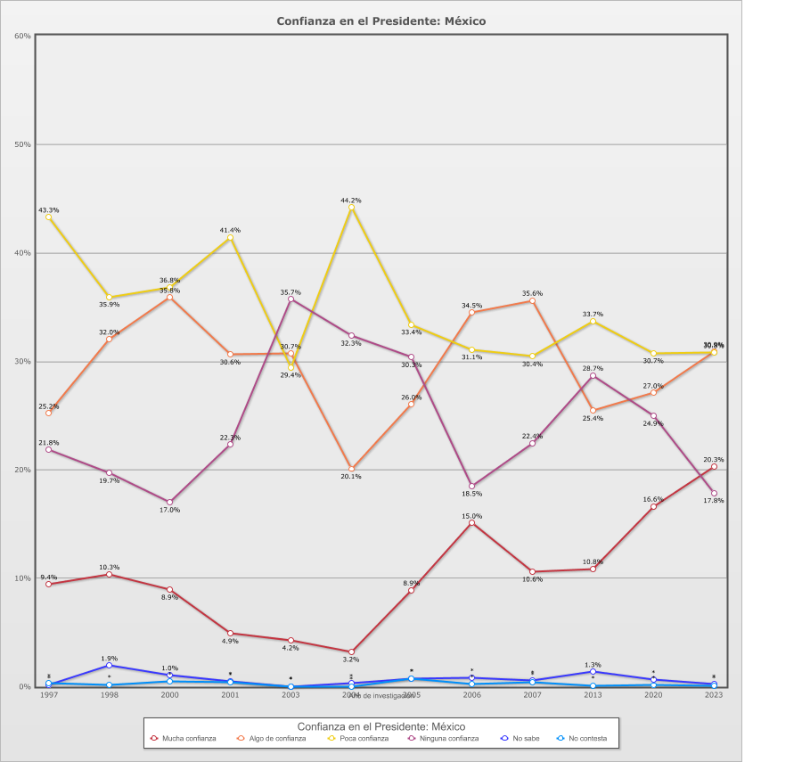
 |  | Confianza en el Presidente

Categoría |  | Año de investigación
 |  | 1997 | 1998 | 2000 | 2001 | 2003 | 2004 | 2005 | 2006 | 2007 | 2013 | 2020 | 2023
País - México
Mucha confianza | 10.3% | 9.4% | 10.3% | 8.9% | 4.9% | 4.2% | 3.2% | 8.9% | 15.0% | 10.6% | 10.8% | 16.6% | 20.3%
Algo de confianza | 29.5% | 25.2% | 32.0% | 35.8% | 30.6% | 30.7% | 20.1% | 26.0% | 34.5% | 35.6% | 25.4% | 27.0% | 30.9%
Poca confianza | 35.0% | 43.3% | 35.9% | 36.8% | 41.4% | 29.4% | 44.2% | 33.4% | 31.1% | 30.4% | 33.7% | 30.7% | 30.8%
Ninguna confianza | 24.3% | 21.8% | 19.7% | 17.0% | 22.3% | 35.7% | 32.3% | 30.3% | 18.5% | 22.4% | 28.7% | 24.9% | 17.8%
No sabe | 0.7% | 0.1% | 1.9% | 1.0% | 0.5% | - | 0.3% | 0.7% | 0.8% | 0.6% | 1.3% | 0.6% | 0.2%
No contesta | 0.2% | 0.3% | 0.2% | 0.4% | 0.4% | - | - | 0.7% | 0.2% | 0.4% | 0.1% | 0.1% | 0.1%
(N) | 14,326 (100%) | 1,105 (100%) | 1,200 (100%) | 1,166 (100%) | 1,253 (100%) | 1,200 (100%) | 1,200 (100%) | 1,200 (100%) | 1,200 (100%) | 1,200 (100%) | 1,200 (100%) | 1,202 (100%) | 1,200 (100%)
País - Total
Mucha confianza | 10.3% | 9.4% | 10.3% | 8.9% | 4.9% | 4.2% | 3.2% | 8.9% | 15.0% | 10.6% | 10.8% | 16.6% | 20.3%
Algo de confianza | 29.5% | 25.2% | 32.0% | 35.8% | 30.6% | 30.7% | 20.1% | 26.0% | 34.5% | 35.6% | 25.4% | 27.0% | 30.9%
Poca confianza | 35.0% | 43.3% | 35.9% | 36.8% | 41.4% | 29.4% | 44.2% | 33.4% | 31.1% | 30.4% | 33.7% | 30.7% | 30.8%
Ninguna confianza | 24.3% | 21.8% | 19.7% | 17.0% | 22.3% | 35.7% | 32.3% | 30.3% | 18.5% | 22.4% | 28.7% | 24.9% | 17.8%
No sabe | 0.7% | 0.1% | 1.9% | 1.0% | 0.5% | - | 0.3% | 0.7% | 0.8% | 0.6% | 1.3% | 0.6% | 0.2%
No contesta | 0.2% | 0.3% | 0.2% | 0.4% | 0.4% | - | - | 0.7% | 0.2% | 0.4% | 0.1% | 0.1% | 0.1%
(N) | 14,326 (100%) | 1,105 (100%) | 1,200 (100%) | 1,166 (100%) | 1,253 (100%) | 1,200 (100%) | 1,200 (100%) | 1,200 (100%) | 1,200 (100%) | 1,200 (100%) | 1,200 (100%) | 1,202 (100%) | 1,200 (100%)

